벤치마킹 웹사이트_의견 삽입(고객회신)
 | 개편 대상 홈페이지 : 글로벌규제조화지원센터(https://helpcosmetic.or.kr/)
 | * 노후화 된 홈페이지를 최근 트렌드에 맞추어 반응형 등 기술을 적용하여 전면 재개편 예정

 | 벤치마킹 사이트 검토 의견 및 추가 의견
 | 사이트명 | URL | 벤치마킹 여부 | 주요 벤치마킹 항목
 | 국가정신건강포털 | https://www.mentalhealth.go.kr/portal/main/index.do | O | 팝업존, 주요알림 메뉴, 검색창 등 홈페이지 구성
 | 의료기기안심책방 | https://emedi.mfds.go.kr/portal | X
 | 규제정보포털 | https://www.better.go.kr/zz.main.PortalMain | O | 검색 시 내가 검색한 단어가 색 표시되어 확인이 용이함
 | 질병관리청 국립보건연구소 온라인지식공유플랫폼 | https://library.nih.go.kr/spec/main.do | O | 메인 페이지 색감 참조(디자인)
 | 문화 빅데이터 플랫폼 | https://www.bigdata-culture.kr/bigdata/user/main.do | X
 | 바이오인 | https://www.bioin.or.kr/index.do | X
 | 축산물 품질평가원 | https://www.ekape.or.kr/index.do#visual | O | 축산물 품질평가원 빠른메뉴 숨김처리 형태
 | 한국농수산식품유통공사 농식품 수출정보 | https://www.kati.net/index.do | X
 | 식품안전정보원 | https://foodlaw.foodinfo.or.kr/index.do | 추가 참조 | 메인 화면 스크롤해서 내려가는게 길이 적당. 국가별 법령 정보검색 기능 참조.

 | 기타 홈페이지 개선 관련 확인 요청 기능
1 | 검색한 단어가 문서(PDF)에 있는 경우 검색 가능 여부?(옆 예시) | https://mfds.go.kr/brd/m_1060/view.do?seq=15772&srchFr=&srchTo=&srchWord=%EC%9E%90%EC%A3%BC%ED%95%98%EB%8A%94+%EC%A7%88%EB%AC%B8%EC%A7%91&srchTp=0&itm_seq_1=0&itm_seq_2=0&multi_itm_seq=0&company_cd=&company_nm=&Data_stts_gubun=C9999&page=1
2 | zip 파일로 묶인 자료의 텍스트도 검색 가능 여부? 안된다면 전체 파일을 풀어 올릴 수 있도록 용량, 개수를 늘려야 하는데 어느 정도까지 허용 가능한지 확인 필요.
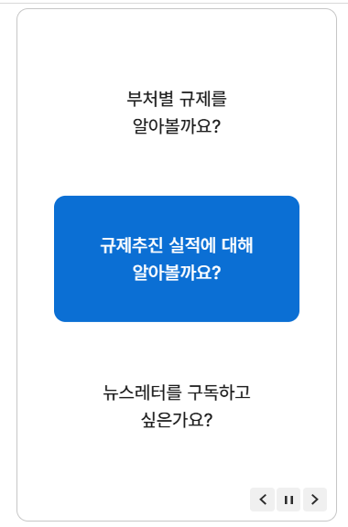
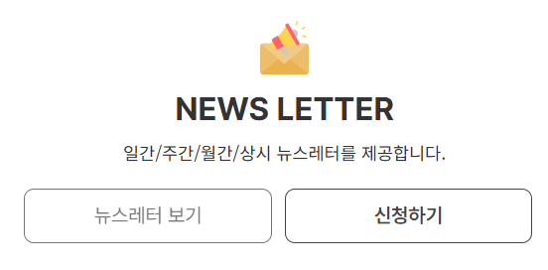
3 | 규제정보포털-뉴스레터 구독 항목 메인 화면 노출 요청(옆 예시)

4 | 축산물 품질평가원 빠른메뉴 숨김처리 참조(옆 예시)

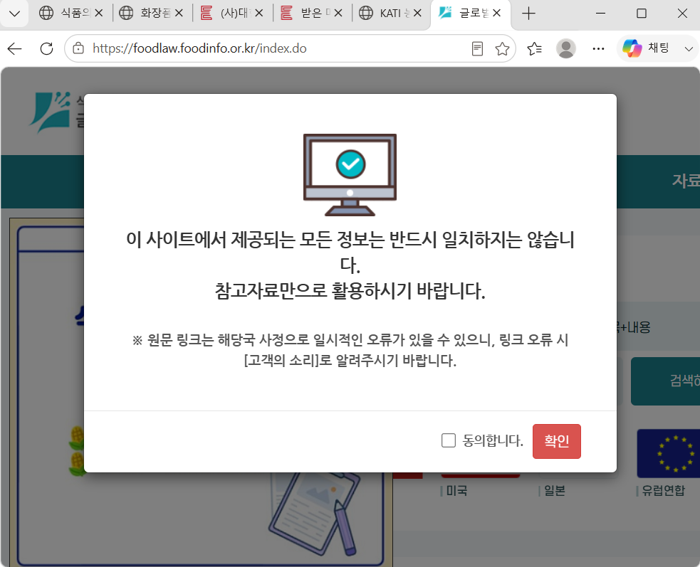
 | 참고 페이지(동의 후 확인 가능하도록)

